モーションリスト
１２、モーションリスト

Aー泥棒
 | 泥棒は大げさの動きをします。ディズニーの古い2Dアニメに参考する。 （参考画像要更新）

 |  |  |  |  | 優先順位
 |  | A1－泥棒が歩く（花瓶の欠片） |  |  | ③
 |  | A2－泥棒が走る |  |  | ①
 |  | A3－泥棒が換気口内移動 |  |  | ③
 |  | A4－泥棒が換気口に入る |  |  | ③
 |  | A5－泥棒が換気口から出る |  |  | ③
 |  | A6－泥棒が気絶している |  |  | ②
 |  | A7－泥棒が棺桶に入る |  |  | ③
 |  | A8－泥棒が棺桶から出る |  |  | ③
 |  | A9ー泥棒が殺人鬼に殺された（C3と共通） |  |  | ②
 |  | A10ー泥棒が警備員に捕まえられた（C5と連動） |  |  | ②
 |  | A11ー泥棒がお宝を手に入れる |  |  | ④

Bー殺人鬼（デュラハン）
 |  |  |  |  | 優先順位
 |  | B1－デュラハンが歩く |  |  | ①
 |  | B2－デュラハンが人間を殺す（A8とC3に連動） |  |  | ②
 |  | B3－デュラハンが気絶している（立つから膝をつくまで） |  |  | ③
 |  | B4－デュラハンが気絶している（膝をつく状態） |  |  | ③
 |  | B5－デュラハンが気絶している（膝をつくから立ち上がる） |  |  | ③

Cー警備員
 |  |  |  |  | 優先順位
 |  | C1－警備員が歩く（花瓶の欠片） |  |  | ③
 |  | C2－警備員が走る |  |  | ①
 |  | C3－警備員が殺人鬼に殺された（A8と共通） |  |  | ②
 |  | C4－警備員が泥棒を捕まえる（A9と連動） |  |  | ②
 |  | C5－警備員が待機している |  |  | ①
 |  | C6－警備員が超能力を発動する（構え） |  |  | ①
 |  | C7－警備員が超能力を発動する（推す） |  |  | ①
 |  | C8－警備員が超能力を発動する（浮かばせる） |  |  | ②
 |  | C9－警備員が超能力を発動する（活かせる） |  |  | ④
 |  | C10－警備員が馬に乗る |  |  | ④
 |  | C11ー乗馬中警備員が馬を加速させる |  |  | ②
 |  | C12ー警備員がトイレに入る |  |  | ③
 |  | C13ー警備員がトイレから出る |  |  | ③

D特殊リストー魔剣相関
 |  | このリストの内容をつくるかどうかまだ未定。
 |  | 警備員と泥棒の共通動き。 |  |  | 優先順位
 |  | D1－石から剣を抜く |  |  | ⑥
 |  | D2－剣で攻撃する |  |  | ⑥

E特殊リストー馬
 |  |  |  |  | 優先順位
 |  | E1－馬が走る |  |  | ⑤

１２-１モーション発注

Aー泥棒

 |  | 名前 | 説明 | 参考画像と補充説明
 |  | A1－泥棒が歩く （花瓶の欠片） | 泥棒は花瓶の欠片上に歩く。 このモーションはループする。 | https://drive.google.com/open?id=1hbv_ZBnVTRXFxUQmp-3nNMaRan_J9LN9

 |  |  |  | 補充説明：①花瓶の欠片に慎重な移動

 |  | A2－泥棒が走る | 泥棒は廊下で移動する。 このモーションはループする。 | https://drive.google.com/open?id=1TRbbPNuZSb2YX-W9l1VvAz4gStD22Ya6

 |  |  |  | 補充説明：①泥棒の基本移動モーションです。 ②大袈裟な動きです

 |  | A3－泥棒が換気口内移動 | 泥棒は換気口内に這って移動する。 このモーションはループする。 | 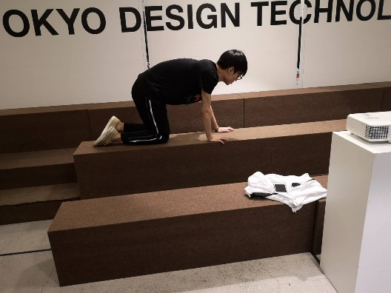 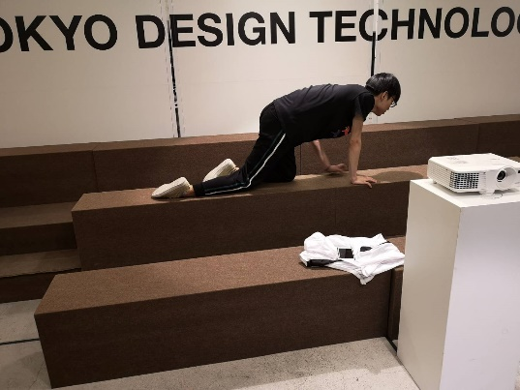 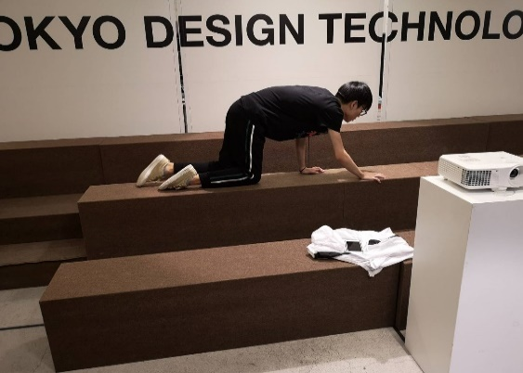

 |  | A4－泥棒が換気口に入る | 泥棒が換気口に入る。 このモーションはループしない。 | https://drive.google.com/open?id=15M16uUYJu1-Dar9RLSM6vTpJ5srB_Fd5

 |  |  |  | 補充説明：①青い服の人は泥棒役。 ②ファイルは換気口。 ③泥棒は換気口を開ける所と入ったら換気口は自動に降りる所が注意。 ④黒い人服のは無視。 ⑤全体1~2S

 |  | A5－泥棒が換気口から出る | 泥棒が換気口から出る。 このモーションはループしない。 | https://drive.google.com/open?id=1-z8RuMU2Km1LOu-4jZAJpC_5BiPtBXAJ

 |  |  |  | 補充説明：①青い服の人は泥棒役。 ②ファイルは換気口。 ③泥棒は換気口を出る時と出たら換気口は自動に降りる所が注意。 ④出たら、泥棒は立ち上がります。（動画の中にはないです） ⑤黒い服の人は無視。 ⑥全体1~2S

 |  | A6－泥棒が気絶している | 棒は花瓶に当たるそのままスタンされる。 このモーションはループする。 | 補充説明：①移動しない、その場でフラフラする

 |  | A7－泥棒が棺桶に入る | 泥棒が棺桶に入る。 このモーションはループしない。 | https://drive.google.com/open?id=1-z8RuMU2Km1LOu-4jZAJpC_5BiPtBXAJ

 |  |  |  | 補充説明：①青い服の人は泥棒役。 ②ファイルは棺桶の蓋。 ③泥棒は換気口を入る時と入ったら換気口は自動に降りる所が注意。 ④黒い服の人は無視。 ⑤全体1~2S

 |  | A8－泥棒が棺桶から出る | 泥棒が棺桶から出る。 動きは大体棺桶に入ると逆だった。 このモーションはループしない。 | https://drive.google.com/open?id=1-z8RuMU2Km1LOu-4jZAJpC_5BiPtBXAJ

 |  |  |  | 補充説明：①青い服の人は泥棒役。 ②ファイルは棺桶の蓋。 ③泥棒は換気口を出る時と出たら換気口は自動に降りる所が注意。 ④黒い服の人は無視。 ⑤入るの動画を参考して出るモーション作る。入るの鏡反転と考える良い。 ⑥全体1~2S

 |  | A9－泥棒が殺人鬼に殺された（B2、C3と共通） | 殺人鬼が人間を殺す（人部分）。 このモーションはループしない。 | https://drive.google.com/open?id=1-z8RuMU2Km1LOu-4jZAJpC_5BiPtBXAJ

 |  |  |  | 補充説明：①青い服の人は殺人鬼役。（無視） ②黒い服の人は人役（泥棒/警備員）。 ③画面の回転は無視してお願いします（撮影ミス） ④人を地面に押したらもがきます。動きはだんだん小さくなる。

 |  | A10－泥棒が警備員に捕まえられた（C5と連動） | 警備員は後ろから泥棒を捕まえる。 （泥棒部分） このモーションはループしない。 | https://www.youtube.com/watch?v=8LV9FN4IuBI

 |  |  |  | 補充説明：①動画は４パターンです。全部参考できます。 ②捕まえたらもがきます。


 |  | A11－泥棒がお宝を手に入れる （仮） | 泥棒がお宝を手に入れる このモーションはループしない。 | https://www.youtube.com/watch?v=oy3xEE3rUdg

 |  |  |  | 補充説明：①実際にカバンではなく、そのまま泥棒の胸当たりへ入る(右の画面参考)。 入ったら宝のモデルを消す。 ②動画よりもっとはっきり、素早くする。 ③動画の２分５０～３分３０S ⑥全体1S

B-殺人鬼（デュラハン）

 |  | 名前 | 説明 | 参考画像と補充説明
 |  | B1-デュラハンが歩く | 殺人鬼は廊下で移動する。 このモーションはループする。 鎧を着ているから、動きが緩慢である。 | 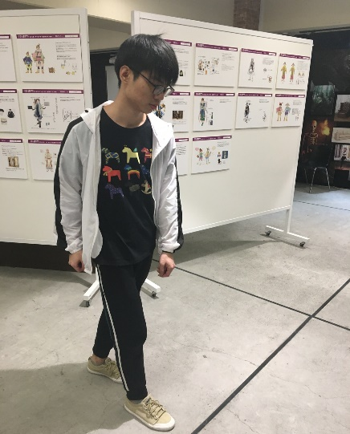 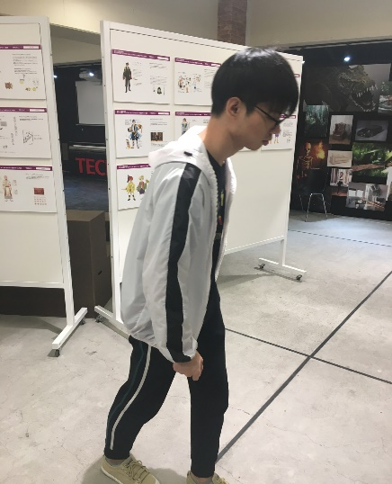 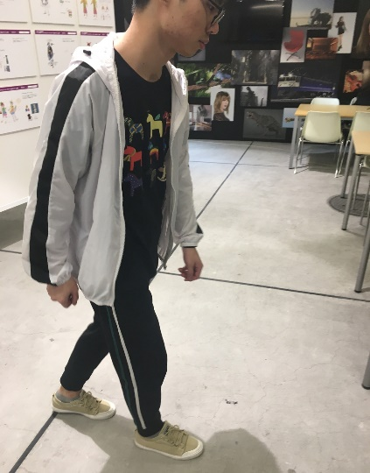

 |  | B2-デュラハンが人間を殺す（A8とC3に連動） | 殺人鬼が人間を殺す（鬼部分）。 このモーションは一部ループする。 | https://drive.google.com/open?id=1-z8RuMU2Km1LOu-4jZAJpC_5BiPtBXAJ

 |  |  |  | 補充説明：①青い服の人は殺人鬼役。 ②黒い服の人は人役（無視）。 ③画面の回転は無視してお願いします（撮影ミス） ④人を地面に押したら殺人鬼はそのまま動作を維持する（ループ部分もしくは最後のフレームに停止する。）。 ⑤モーション長さは殺人鬼が人間を殺す（人部分）と同じ。

 |  | B3-デュラハンが気絶している（立つから膝をつくまで） | このモーションはデュラハンが気絶している（立つから膝をつくまで） このモーションはループしない。 | https://drive.google.com/open?id=1f592tV98Hu0a4hNKcsUS2qb3aD4fKlzR

 |  |  |  | 補充説明：①青い服の人は殺人鬼役。 ②衝撃を受けたように、後ろへ一足、そして膝をつく。 ③大体1～２ｓ

 |  | B４-デュラハンが気絶している（膝をつく状態） | このモーションは大体デュラハンが気絶している（膝をつく状態） このモーションはループする。 | https://drive.google.com/open?id=1f592tV98Hu0a4hNKcsUS2qb3aD4fKlzR

 |  |  |  | 補充説明：①青い服の人は殺人鬼役。 ②B３の状態に続き、ループする。 ③大体1ｓ

 |  | B5-デュラハンが気絶している （膝をつくから立ち上がる） | このモーションはデュラハンが気絶している（膝をつくから立ち上がる） このモーションはループしない。 | https://drive.google.com/open?id=1f592tV98Hu0a4hNKcsUS2qb3aD4fKlzR

 |  |  |  | 補充説明：①青い服の人は殺人鬼役。 ②膝をつく状態から立ち上がる ③大体1～２ｓ

Cー警備員

 |  | 名前 | 説明 | 参考画像と補充説明
 |  | C1－警備員が歩く | 警備員は花瓶の欠片上の慎重に移動する。 このモーションはループする。 | https://drive.google.com/open?id=1hbv_ZBnVTRXFxUQmp-3nNMaRan_J9LN9

 |  |  |  | 補充説明：①花瓶の欠片に慎重な移動

 |  | C2－警備員が走る | 警備員は廊下に移動する。 このモーションはループする。 | 補充説明：①普通人ように走れば良い。 ②一応参考画像は上です。

 |  | C3－警備員が殺人鬼に殺された（A8と共通） | 殺人鬼が人間を殺す（人部分）。 このモーションはループしない。 | A8と同じです。

 |  | C4－警備員が泥棒を捕まえる（A9と連動） （仮,分割かも） | 警備員は後ろから泥棒を捕まえる。 （警備員部分） このモーションはループしない。 | https://www.youtube.com/watch?v=8LV9FN4IuBI

 |  |  |  | 補充説明：①動画は４パターンです。全部参考できます。 ②両手は後ろから泥棒を捕まえる。

 |  | C5－警備員が待機している | 警備員は廊下に待機する。 このモーションはループする。 | 補充説明：①適当な待機すれば良い

 |  | C6－警備員が超能力を発動する（構え） | 警備員が超能力を発動する（構え）。 このモーションはループしない。 | https://drive.google.com/open?id=1Z-PlC4ILu0_YFf2KS0Pevd1TSW0SNxHl

 |  |  |  | 補充説明：①待機状態から発動（構え）までのモーション。 ②最後のフレームに停止する。

 |  | C7－警備員が超能力を発動する（推す） | 警備員が超能力を発動する（推す）。 このモーションはループしない。 発動（構え）から発動する（推す）までのモーション。 | https://drive.google.com/open?id=1Z-PlC4ILu0_YFf2KS0Pevd1TSW0SNxHl

 |  |  |  | 補充説明：①発動（構え）から発動（推す）までのモーション。 ②最後のフレームに停止する。

 |  | C8－警備員が超能力を発動する（浮かばせる） | 警備員が超能力を発動する（浮かばせる）。 このモーションはループしない。 発動（構え）から発動する（浮かばせる）までのモーション。 | https://drive.google.com/open?id=1Yj-O3fXYM0tJeTMT9WsTKPLiOy0E7Ydk

 |  |  |  | 補充説明：①発動（構え）から発動（浮かばせる）までのモーション。 ②最後のフレームに停止する。

 |  | C9－警備員が超能力を発動する（活かせる） | 警備員が超能力を発動する（活かせる）。 このモーションはループしない。 発動（構え）から発動する（活かせる）までのモーション。

 |  |  |  | 補充説明：①発動（構え）から発動（活かせる）までのモーション。 ②最後のフレームに停止する。

 |  | C10－警備員が馬に乗る | 警備員が馬に乗る。 このモーションはループしない。 | https://www.youtube.com/watch?v=04YtsnI978E

 |  |  |  | 補充説明：①０～20S辺り ②最後のフレームに停止する。

 |  | C11ー乗馬中警備員が馬を加速させる | 乗馬中警備員の動かす。 このモーションはループする。 | https://www.youtube.com/watch?v=5GYNy8ZK9qg
 |  |  |  | 補充説明：①主に人の足動き。

 |  |  |  | https://www.youtube.com/watch?v=ABI8zE60Pek
 |  |  |  | 補充説明：①1分１０S～2分辺り、主に人の足動き。

 |  | C12ー警備員がトイレに入る | 警備員がトイレに入る。 このモーションはループしない。 | https://drive.google.com/open?id=1vFVFhyDEGcbbBUcJXVf3r3NsyXcfrT5F

 |  |  |  | 補充説明：①青い服の人は警備役。 ②全体1～2ｓ

 |  | C13ー警備員がトイレから出る | 警備員がトイレから出る。 このモーションはループしない。 | https://drive.google.com/open?id=1gjRuAnvQQKP6rahNjDYksjaJGjnrZf9t

 |  |  |  | 補充説明：①青い服の人は警備役。 ②最後は正面まで体を回転移動する。 ②全体1～2ｓ

D特殊リストー魔剣相関（しばらく放置）

 |  | 名前 | 説明 | 参考画像と補充説明
 |  | D1－石から剣を抜く

 |  | D2－剣で攻撃する

E特殊リストー馬

 |  | 名前 | 説明 | 参考画像と補充説明
 |  | E1－馬が走る | 馬は走るモーション。 このモーションはループする。 静止状態始める （画像12から始めそして１～１１）。 | 